画面仕様
【パックマン 仕様書】画面仕様

 | ◆画面構成

 |  |  |  |  |  | プレイヤー文字
 | スコア |  |  |  |  |  |  |  |  |  |  |  | ハイスコア
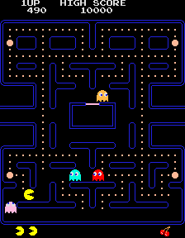

 | エサ
 |  |  |  |  |  |  |  |  |  |  |  |  | 壁

 | パワーエサ

 | モンスター
 |  |  |  |  |  |  |  |  |  |  |  |  | 巣

 | ワープロード |  |  |  |  |  |  |  |  |  |  |  | ワープロード

 | パックマン |  |  |  |  |  |  |  |  |  |  |  | スペシャルターゲット

 | ライフ |  |  |  |  |  |  |  |  |  |  |  | ステージ情報
 | （残りﾊﾟｯｸﾏﾝ）

 | ◆解像度
 |  | ・横448 x 縦576px
 |  | （※元のアーケード版仕様 横224 x 縦288pxを 2倍にしたもの）

 | ◆マップチップの仕様

 |  | ・マップチップの1マス分は 16x16px で構成。
 |  | 解像度は 横448 x 縦576pxとするため、 横28 x 縦36マスで配置。

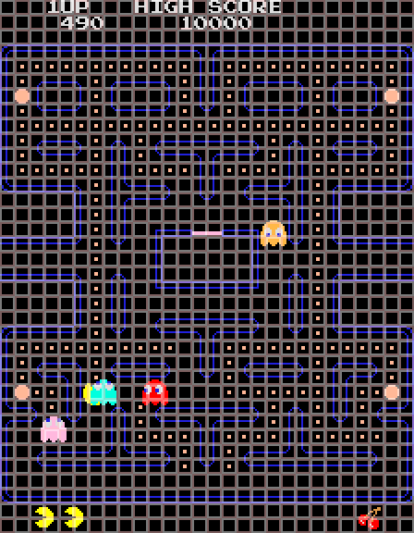

 | ◆配置図/配置情報

 |  | ・マップチップの各マスに対応する画像データを画面上に配置。
 |  | →【ART】背景・文字・情報仕様 |  |  |  |  |  |  |  |  |  |  |  |  |  |  |  |  |  |  |  |  | 横28マス

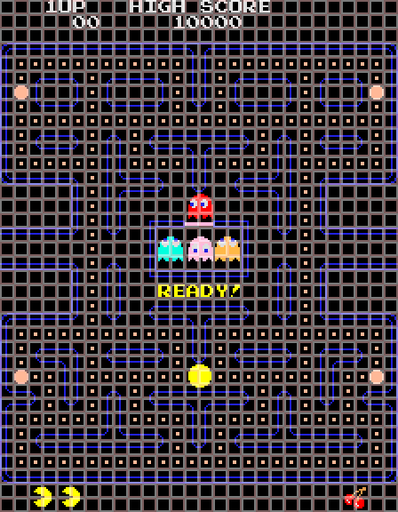
 |  |  | 行数 | 内容 |  |  |  |  |  |  | 0 | 1 | 2 | 3 | 4 | 5 | 6 | 7 | 8 | 9 | 0 | 1 | 2 | 3 | 4 | 5 | 6 | 7 | 8 | 9 | 0 | 1 | 2 | 3 | 4 | 5 | 6 | 7
 |  |  | 0行 | 文字情報表示 |  |  |  |  |  | 0
 |  |  | 1行 | 数字情報表示 |  |  |  |  |  | 1
 |  |  | 2行 | 空白 |  |  |  |  |  | 2
 |  |  | 3～33行 | プレイフィールド |  |  |  |  |  | 3
 |  |  | 34～35行 | ライフ、ステージ情報表示 |  |  |  |  |  | 4
 |  |  |  |  |  |  |  |  |  | 5
 |  |  |  |  |  |  |  |  |  | 6
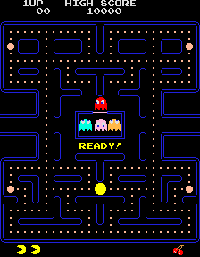
 |  |  |  |  |  |  |  |  |  | 7
 |  |  |  |  |  |  |  |  |  | 8
 |  |  |  |  |  |  |  |  |  | 9
 |  |  |  |  |  |  |  |  |  | 0
 |  |  |  |  |  |  |  |  |  | 1
 |  |  |  |  |  |  |  |  |  | 2
 |  |  |  |  |  |  |  |  | 縦36マス | 3
 |  |  |  |  |  |  |  |  |  | 4
 |  |  |  |  |  |  |  |  |  | 5
 |  |  |  |  |  |  |  |  |  | 6
 |  |  |  |  |  |  |  |  |  | 7
 |  |  |  |  |  |  |  |  |  | 8
 |  |  |  |  |  |  |  |  |  | 9
 |  |  |  |  |  |  |  |  |  | 0
 |  |  |  |  |  |  |  |  |  | 1
 |  |  |  |  |  |  |  |  |  | 2
 |  |  |  |  |  |  |  |  |  | 3
 |  |  |  |  |  |  |  |  |  | 4
 |  |  |  |  |  |  |  |  |  | 5
 |  |  |  |  |  |  |  |  |  | 6
 |  |  |  |  |  |  |  |  |  | 7
 |  |  |  |  |  |  |  |  |  | 8
 |  |  |  |  |  |  |  |  |  | 9
 |  |  |  |  |  |  |  |  |  | 0
 |  |  |  |  |  |  |  |  |  | 1
 |  |  |  |  |  |  |  |  |  | 2
 |  |  |  |  |  |  |  |  |  | 3
 |  |  |  |  |  |  |  |  |  | 4
 |  |  |  |  |  |  |  |  |  | 5

 | ◆描画順番
 |  | ・以下のような順番で描画を行う。
 |  | プライオリティ |  |  | 描画物 |  |  |  |  |  | 備考
 |  | 上 |  |  | モンスター
 |  | ↑ |  |  | パックマン
 |  | ↑ |  |  | エサ、スペシャルターゲット |  |  |  |  |  | エサにはパワーエサを含む
 |  | ↑ |  |  | 壁、文字、情報 |  |  |  |  |  | 情報にはライフ、ステージ情報を含む
 |  | 下 |  |  | 背景

 | ◆文字情報
 |  | ・画面の情報を表示するため、以下の文字を表示する。
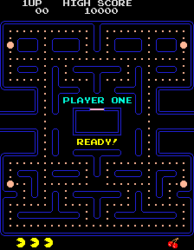
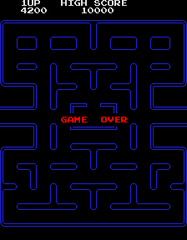
 |  | 表示文字 |  |  | 内容 |  |  | 表示タイミング
 |  | 1UP |  |  | プレイヤー文字 |  |  | 待機モード以外
 |  | HIGH SCORE |  |  | ハイスコアの表示 |  |  | 常時
 |  | PLAYER ONE |  |  | プレイヤー1 |  |  | ゲーム開始時
 |  | READY! |  |  | レディ！ |  |  | ゲーム開始時、ミス後再開時
 |  | GAME OVER |  |  | ゲームオーバー |  |  | ライフが0になった場合

 |  | ・データは使われる文字だけをまとめる。
 |  | （1 U P H I G S C O R E L A Y N D ! G M V）
 |  | →【ART】背景・文字・情報仕様

 |  | ・各文字には色指定がある。
 |  | →【ART】背景・文字・情報仕様

 |  | ・スコアは右詰めで表示する。
 |  | 最初は「00」で表示。

 | ◆オブジェクトの配置について
 |  | ・以下のオブジェクトは各マスの真ん中を中心に配置される。
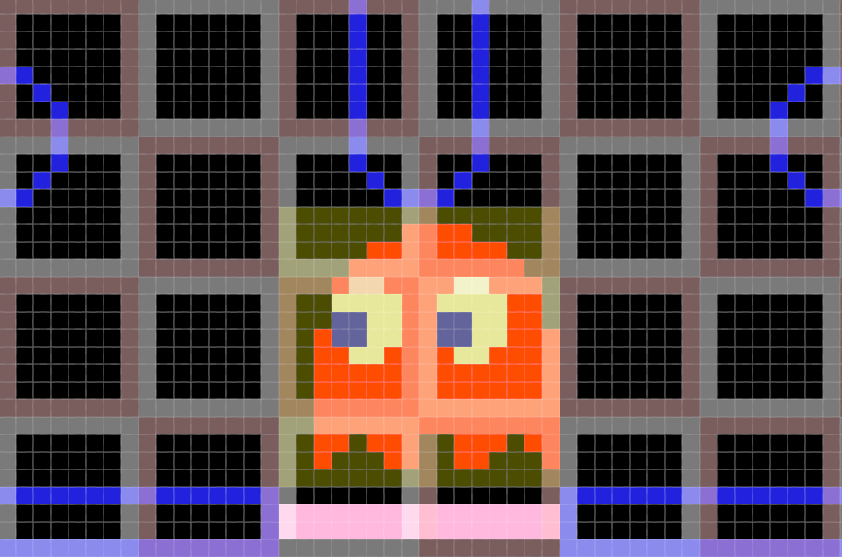
 |  |  |  | パックマン
 |  |  |  | モンスター
 |  |  |  | スペシャルターゲット

 |  |  |  |  |  |  |  |  |  |  |  |  |  |  |  |  |  |  |  |  |  |  |  |  |  |  |  |  |  |  |  |  |  |  |  |  |  |  | オブジェクトの中心

 | ◆点滅
 |  | ・プレイ時、該当するプレイヤー文字は点滅する。
 |  | （プレイヤー1の場合 「1UP」が点滅）

 |  | ・ パワーエサは1UPより早めに点滅する。

 |  | ・クリアしたときは壁が白くフラッシュする。
 |  | →ギミック仕様

 |  | ・そのほかの要素は点滅することはない。

 | ◆画面遷移フロー
 |  | ・1ステージのみの遷移を前提とする。

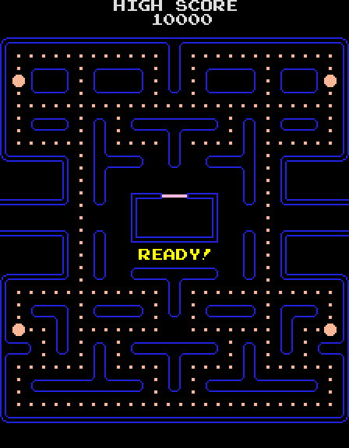
 |  |  |  |  |  | ①待機モード
 |  |  |  |  |  |  | ・エサとパワーエサは初期配置にされた状態とする。

 |  |  |  |  |  |  | ・巣の下に「READY!」を表示させ、点滅させる。

 |  |  |  |  |  |  | ・パックマン、モンスター、プレイヤー1の情報、パックマンのライフ、ステージ情報は表示しない。

 |  |  |  |  |  |  | ・どれかボタンを押した場合、「READY!」の点滅を早く3回点滅させる演出。

 |  |  |  |  |  |  | ・演出後、②-1 スタートモード 1へ遷移。

 |  |  |  |  |  | ②-1 スタートモード 1
 |  |  |  |  |  |  | ・画面上段にプレイヤー1の情報（「1UP」、スコア）を表示する。「1UP」表示は点滅する。
 |  |  |  |  |  |  | また、画面下段のパックマンのライフ（数値データの定義された数分）、ステージ情報も表示させる。

 |  |  |  |  |  |  | ・巣の上に「PLAYER ONE」を、巣の下に「READY!」を表示。(点滅はしない）
 |  |  |  |  |  |  | ここで1秒間待機させる。

 |  |  |  |  |  | ②-2 スタートモード 2
 |  |  |  |  |  |  | ・1秒間待機させた後、パックマンのライフ表示を1つ減らす。
 |  |  |  |  |  |  | 同時に、「PLAYER ONE」の表示を消し、パックマンやモンスターたちをスタート位置に表示させる。

 |  |  |  |  |  |  | ・さらに1秒間待機させた後、「READY!」の表示を消した上で、③プレイモードへ遷移。

 |  |  |  |  |  | ③プレイモード
 |  |  |  |  |  |  | ・パックマンを操作し、エサとパワーエサを食べていく。
 |  |  |  |  |  |  | →キャラクター仕様
 |  |  |  |  |  |  | →ギミック仕様

 |  |  |  |  |  |  | ・プレイ状況により、分岐する。

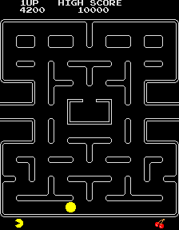
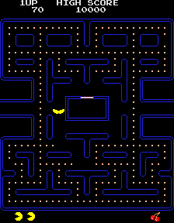
 |  |  |  |  |  | ④-1 クリア |  |  |  |  |  |  |  |  |  |  |  |  |  |  |  |  |  |  |  |  |  |  |  |  | ④-2 ミス
 |  |  |  |  |  |  | ・すべてのエサとパワーエサを食べたら |  |  |  |  |  |  |  |  |  |  |  |  |  |  |  |  |  |  |  |  |  |  |  |  | ・モンスターに捕まると「ミス」とみなし、
 |  |  |  |  |  |  | クリアとみなす。 |  |  |  |  |  |  |  |  |  |  |  |  |  |  |  |  |  |  |  |  |  |  |  |  | アニメーション再生と共に消滅する。
 |  |  |  |  |  |  |  |  |  |  |  |  |  |  |  |  |  |  |  |  |  |  |  |  |  |  |  |  |  |  |  | →キャラクター仕様
 |  |  |  |  |  |  | ・クリア時、壁をフラッシュをさせる。
 |  |  |  |  |  |  | →ギミック仕様 |  |  |  |  |  |  |  |  |  |  |  |  |  |  |  |  |  |  |  |  |  |  |  |  | ・演出時、モンスターは表示させない。

 |  |  |  |  |  |  | ・演出時はボタン入力を受け付けない。 |  |  |  |  |  |  |  |  |  |  |  |  |  |  |  |  |  |  |  |  |  |  |  |  | ・演出時、ボタン入力を受け付けない。

 |  |  |  |  |  |  | ・演出後にボタン入力があった場合、 |  |  |  |  |  |  |  |  |  |  |  |  |  |  |  |  |  |  |  |  |  |  |  |  | ・演出後に1秒待った後、
 |  |  |  |  |  |  | ①待機モードへ遷移。 |  |  |  |  |  |  |  |  |  |  |  |  |  |  |  |  |  |  |  |  |  |  |  |  | パックマンのライフが右から1つ減少。

 |  |  |  |  |  |  |  |  |  |  |  |  |  |  |  |  |  |  |  |  |  |  |  |  |  |  |  |  |  |  |  | ・その後、パックマンのライフに合わせて
 |  |  |  |  |  |  |  |  |  |  |  |  |  |  |  |  |  |  |  |  |  |  |  |  |  |  |  |  |  |  |  | (a)と(b)に分岐し、自動で遷移する。

 |  |  |  |  |  |  | (a)パックマンのライフの |  |  |  |  |  |  |  |  |  |  |  |  |  |  |  |  |  |  | (b)パックマンのライフの
 |  |  |  |  |  |  | 残りが1以上ある場合 |  |  |  |  |  |  |  |  |  |  |  |  |  |  |  |  |  |  | 残りが0の場合

 |  |  | ①待機モードへ |  |  |  |  |  |  | ②-2 スタートモード 2へ |  |  |  |  |  |  |  |  |  |  |  |  |  |  |  |  |  |  |  |  | ④-3 ゲームオーバー
 |  |  |  |  |  |  |  |  |  |  |  |  |  |  |  |  |  |  |  |  |  |  |  |  |  |  |  |  |  |  |  | ・巣の下に「GAME OVER」の表示をさせる。

 |  |  |  |  |  |  |  |  |  |  |  |  |  |  |  |  |  |  |  |  |  |  |  |  |  |  |  |  |  |  |  | ・モンスター、ステージ情報、エサ、パワーエサは表示させない。

 |  |  |  |  |  |  |  |  |  |  |  |  |  |  |  |  |  |  |  |  |  |  |  |  |  |  |  |  |  |  |  | ・「GAME OVER」表示後2秒間はボタン入力を受け付けない。

 |  |  |  |  |  |  |  |  |  |  |  |  |  |  |  |  |  |  |  |  |  |  |  |  |  |  |  |  |  |  |  | ・その後ボタン入力があった場合、
 |  |  |  |  |  |  |  |  |  |  |  |  |  |  |  |  |  |  |  |  |  |  |  |  |  |  |  |  |  |  |  | ①待機モードへ遷移。

 |  |  |  |  |  |  |  |  |  |  |  |  |  |  |  |  |  |  |  |  |  | ①待機モードへ

ギミック仕様
【パックマン 仕様書】ギミック仕様

 | ◆エサ
 |  | ・エサはパックマンが食べると消えて、スコアに加算される。 全244個を配置。
 |  | 種類 | スコア | 個数
 |  | エサ | 10点 | 240個
 |  | パワーエサ | 50点 | 4個

 |  | ・パワーエサはエサ群の中に4個（定位置・定数）の点滅しているもの。 パックマンが食べると、モンスターとの立場がしばらく逆転する。（追いかける↔逃げる）

 | ◆逆転（パワータイム） |  |  |  | → | →
 |  | ・プレイフィールド上のパワーエサ（点滅している大きなエサ）を食べると、
 |  | 一定時間だけモンスターはイジケ、逆にモンスターに噛みつくことができる。
 |  | （このとき、パックマンのスピードはアップ、モンスターはスピードダウンする）
 |  | また、イジケた瞬間に方向転換し、あとはランダムで方向を選ぶ。
 |  | →各種数値データ（ステージ１）

 |  | ・噛みつかれたモンスターは、目玉だけの状態となり、巣に逃げて帰る。
 |  | 但し、巣に戻ると元に再生されて出てくる。

 |  | ・逆転している時間からもとに戻る直前に、イジケモンスターは点滅してその旨を警告する。 |  |  |  |  |  | ↔

 |  | ・得点は、1匹目200点、2匹目400点、3匹目800点、4匹目1600点
 |  | 連続して噛みつくと高得点が得られる。
 |  | 得点時のスコア表示は 数字（小）【青】で行う。
 |  | →【ART】背景・文字・情報仕様

 |  | ・逆転の時間（パワータイム）は、指定どおりに行う。
 |  | →各種数値データ（ステージ１）

 | ◆スペシャルターゲット
 |  | ・パックマンの食べたエサ数が、最初から数えて70個（1回目）、170個（2回目）になると、
 |  | モンスターの巣の下にくだもの類が、10秒間だけ表示される。 |  |  |  |  | →各種数値データ（ステージ１）
 |  | 表示されている間に食べると得点が表示され、スコアに加算される。
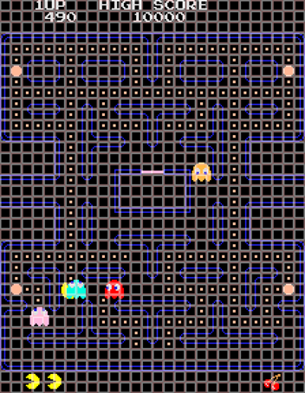
 |  | 得点時のスコア表示は 数字（小）【ﾋﾟﾝｸ】で行う。
 |  | →【ART】背景・文字・情報仕様

 |  | ・スペシャルターゲットの配置場所 （赤） ※マスの真ん中を中心にして配置する

 | ◆ワープロード
 |  | ・プレイフィールド上のサイドに開放された通路。
 |  | どちらかのサイドより外に出ると、一方のサイドより現れてくる。

 |  | ・モンスターは、このワープロードを通過するときスピードダウンする。
 |  | →各種数値データ（ステージ１）

 |  | ・スピードダウンする場所 （緑）

 | ◆一方通行
 |  | ・プレイフィールド上に4箇所あり、通常のモンスターは下から上方向に進めない。

 |  | ・一方通行のマス （白）

 | ◆スタート位置（パックマン）
 |  | ・最初のスタート時、ミス後のスタート時も共通でスタート位置から始める。

 |  | ・スタート位置 （黄） ※マスの真ん中を中心にして配置する

 | ◆スタート位置（モンスター）

 |  | ・各モンスターの初期配置はこちらのようになる。
 |  | ※マスの真ん中を中心にして配置する

 |  | ・赤モンスターが巣の入口の真上、
 |  | 他のモンスターは巣の中心に配置。

 | ◆クリア
 |  | ・プレイフィールド上のエサ（244個）を全て食べつくすとクリア。
 |  | 移る間に、プレイフィールドの壁が白くフラッシュする。
 |  | （このとき、モンスター・巣の入口の表示は消し、プレイヤー文字の点滅は維持される）

 |  | ・エサを残してミスした場合は、そのままのエサの状態からスタートする。

【ART】キャラクター仕様
【パックマン 仕様書】【ART】キャラクター仕様

 | ◆パックマン

 |  | ・アトラスデータ


 |  | ※各方向アニメーションは 上右左下 順で配置

 |  | ・各データサイズ：32x32px
 |  |  | → 通常時 有効部分 26x26px
 |  |  | → ミス時 有効部分 30x30px

 |  | ・データ数：18種
 |  |  | インデックス |  | 内容 |  |  |  |  | ※インデックスは左上から
 |  |  | 0～7番 |  | 【通常時】上下左右アニメーション2・3枚目 |  |  |  |  | Zの字を書くような順番で0からカウント。
 |  |  | 8番 |  | 【通常時】共通アニメーション1枚目
 |  |  | 9～17番 |  | 【ミス時】アニメーション1～9枚目

 |  | ・通常時アニメーション再生順番
 |  |  | 方向 | 再生順番（インデックス） |  | 例）右方向の場合
 |  |  | 上 | 8 → 0 → 1 → 0 → 8 → …
 |  |  | 下 | 8 → 6 → 7 → 6 → 8 → …
 |  |  | 左 | 8 → 4 → 5 → 4 → 8 → … |  |  | 8 | 2 | 3 | 2 | 8
 |  |  | 右 | 8 → 2 → 3 → 2 → 8 → …

 | ◆モンスター

 |  | ・アトラスデータ
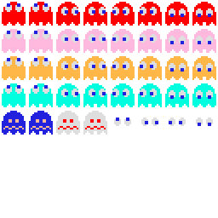

 |  | ※各方向アニメーションは 上右左下 順で配置

 |  | ・各データサイズ：32x32px

 |  | ・データ数：40種
 |  |  | インデックス |  | 内容 |  |  |  |  | ※インデックスは左上から
 |  |  | 0～7番 |  | 【赤】上下左右アニメーション |  |  |  |  | Zの字を書くような順番で0からカウント。
 |  |  | 8～15番 |  | 【ピンク】上下左右アニメーション
 |  |  | 16～23番 |  | 【オレンジ】上下左右アニメーション
 |  |  | 24～31番 |  | 【シアン】上下左右アニメーション
 |  |  | 32～33番 |  | 【イジケ】アニメーション
 |  |  | 34～35番 |  | 【イジケ（解除前）】アニメーション
 |  |  | 36～39番 |  | 【巣戻り】上下左右アニメーション

 |  | ・上下左右アニメーションは、向かっている方向を見て、2枚の繰り返しで切り替える。

 |  | ・イジケアニメーションは、向かっている方向に関係なく、2枚の繰り返しで切り替える。

 |  | ・イジケ（解除前）アニメーションは、向かっている方向に関係なく、2枚の繰り返しで切り替える。

 |  | ・巣戻りアニメーションは、向かっている方向を見て切り替える。

【ART】背景・文字・情報仕様
【パックマン 仕様書】【ART】背景・文字・情報仕様

 | ◆壁データ仕様
 |  | ・アトラスデータ


 |  | ・各データサイズ：16x16px

 |  | ・データ数：37種
 |  |  | インデックス | 内容 |  |  |  | ※インデックスは左上から
 |  |  | 0～13番 | 外枠 パーツ |  |  |  | Zの字を書くような順番で0からカウント。
 |  |  | 14～25番 | 内枠 パーツ
 |  |  | 26～33番 | 巣 パーツ
 |  |  | 34番 | 巣 出入口
 |  |  | 35番 | パワーエサ
 |  |  | 36番 | エサ

 |  | ・色：クリア時に壁を白くフラッシュさせて表示する。
 |  | →ギミック仕様

 |  | ・配置：「画面仕様」の配置情報通りにする。
 |  | →画面仕様

 |  | ・備考：形は同じく見えるが、上下・左右で配置が違うパーツが存在する。
 |  | 配置時は画面仕様の確認が必要。
 |  | →画面仕様

 | ◆文字データ仕様
 |  | ・アトラスデータ

 |  | ・各データサイズ：16x16px

 |  | ・データ数：20種（1U P H I G S C O R E L A Y N D ! G M V）
 |  | →画面仕様

 |  | ・色：「文字色指定」表に準拠した色を指定して使用。
 |  | →文字色指定

 |  | ・備考：文字データの「1」はプレイヤー文字「1UP」表示専用。数字データの「1」とは位置が異なり、別文字扱い。

 | ◆数字データ仕様
 |  | ・アトラスデータ

 |  | ・各データサイズ：16x16px

 |  | ・データ数：10種（0 1 2 3 4 5 6 7 8 9）

 |  | ・色：変更せず、そのまま使用する。（通常文字の色）

 | ◆数字（小）データ仕様
 |  | ・アトラスデータ

 |  | ・各データサイズ：16x16px

 |  | ・データ数：7種
 |  |  | インデックス | 内容 |  |  |  | ※インデックスは左上から
 |  |  | 0番 | 【青】「2」 |  |  |  | Zの字を書くような順番で0からカウント。
 |  |  | 1番 | 【青】「4」
 |  |  | 2番 | 【青】「8」
 |  |  | 3番 | 【青】「16」
 |  |  | 4番 | 【青】「00」
 |  |  | 5番 | 【ﾋﾟﾝｸ】「1」
 |  |  | 6番 | 【ﾋﾟﾝｸ】「00」

 |  | ・注意：「00」以外の各数字の右端のピクセルは、「00」の左端部分が表示される仕様。そのため単独で使用せず、必ず組み合わせて使用する。
 |  |  | 例） | → | ＋

 |  | ・色：変更せず、そのまま使用する。

 |  | ・備考：イジケモンスターとの接触時（青）、スペシャルターゲットの獲得時（ﾋﾟﾝｸ）のみ使用。

 | ◆情報データ仕様
 |  | ・アトラスデータ

 |  | ・各データサイズ：32x32px

 |  | ・データ数：2種
 |  |  | インデックス | 内容
 |  |  | 0番 | チェリー
 |  |  | 1番 | ライフ表示

 |  | ・備考
 |  | ①チェリー：プレイフィールド上のスペシャルターゲット（アイテム）の他にも、情報表示（ステージ）にも流用する。
 |  | ②ライフ表示：情報表示のみで使用、プレイフィールド上のパックマンの表示には使用しない。

 | ◆色指定
 |  | ・背景色指定
 |  |  | 種類 |  | R | G | B
 |  |  | 背景全般 |  | 0 | 0 | 0

 |  | ・文字色指定
 |  |  | 文字種類 |  | R | G | B
 |  |  | 通常文字 |  | 222 | 222 | 222
 |  |  | PLAYER ONE |  | 0 | 255 | 222
 |  |  | READY |  | 255 | 255 | 0
 |  |  | GAME OVER |  | 255 | 0 | 0

